상품제안서
[상패] ss-88 | 상품코드: F13948

 |  |  |  |  |  |  | 02-412-0044 | www.easy1.co.kr
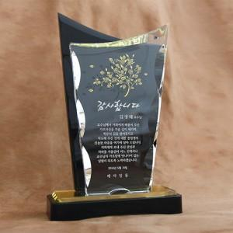

【상세/제작정보】

【인쇄/포장옵션】 | 풀칼라 / 별도문의

【공급단가】 | 수량 | 3~ | 30~ | 50~ | 100~ | 500~
*VAT별도 | 단가 | 113,400원 | 109,200원 | 105,000원 | 100,800원 | 98,280원

【상품 URL】 | https://dev.easy1.co.kr:443/src/goods_detail.php?gdno=13948

